Sheet1
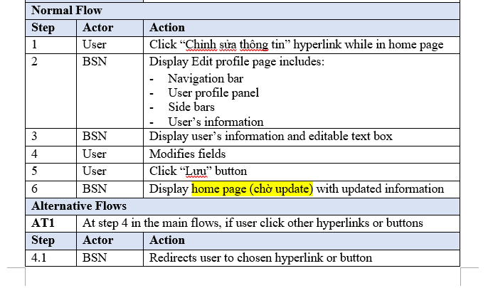
UC No. | Group of functions | Functions | Glossary | Tình trạng
READER/AUTHOR MODULE
UC001 | Manage account | Login by registered account | Đăng nhập bằng tài khoản tự đăng ký | done
UC002 |  | Logout | Đăng xuất | done
UC003 |  | Register for a normal account | Đăng ký tài khoản thường | done
UC004 |  | Register for an author account | Đăng ký tài khoản tác giả | done
UC005 |  | Edit profie | Chỉnh sửa thông tin cá nhân | in progress | ======== | >
UC006 |  | Reset pasword | Đặt lại mật khẩu | done
UC007 | Manage post | Post a recommendation | Đăng bài giới thiệu về một cuốn sách: Người dùng bắt buộc phải tag một cuốn sách/tác giả như là chủ đề của bài viết | done
UC008 |  | Edit caption | Chỉnh sửa phần nội dung giới thiệu sách | done
UC009 |  | Edit book tag | Chỉnh sửa tag sách đi kèm với bài post | done
UC010 |  | Delete post | Xóa bài đăng | done
UC011 |  | Like post | Thích một bài đăng | done
UC012 |  | Share post | Chia sẻ một bài đăng | done
UC013 | Manage comment | Comment on a post | Bình luận về một bài post | done
UC014 |  | Edit comment | Chỉnh sửa bình luận | done
UC015 |  | Delete comment | Xóa bình luận | done
UC016 |  | Like a comment | Thích một bình luận | done
UC017 | Interact with other accounts | Follow other account | Theo dõi một tài khoản khác | Not yet
UC018 |  | Send message to other account | Gửi tin nhắn đến một tài khoản khác | Not yet
UC019 |  | Report other account | Báo cáo vi phạm về một tài khoản khác | Not yet
UC020 | Interact with groups | Send join-group request | Gửi yêu cầu tham gia vào một nhóm: Sau khi người dùng gửi yêu cầu, sẽ phải chờ quản trị viên của nhóm đó đồng ý yêu cầu vào nhóm. | Not yet
UC021 |  | Out a group | Ra khỏi một nhóm | Not yet
UC022 |  | Report a group | Báo cáo vi phạm về một nhóm | Not yet
UC023 | Manage group | Create a group | Tạo nhóm: Người dùng tạo nhóm phải tag một quyển sách/tác giả như là chủ đề của nhóm đó | done
UC024 |  | Edit group profile | Chỉnh sửa thông tin về nhóm | done
UC025 | Manage group members | Add new members by enter account name | Thêm thành viên vào nhóm bằng cách nhập tên tài khoản | done
UC026 |  | Add new members by accept join-group request | Thêm thành viên vào nhóm bằng cách chấp nhận yêu cầu xin vào nhóm của thành viên đó | done
UC027 |  | Set other members admin | Cấp quyền quản trị cho thành viên khác | done
UC028 |  | Remove members | Loại một thành viên ra khỏi nhóm | done
UC029 | Manage group post | Create group posts | Đăng bài trong group: Người dùng không cần tag sách/tác giả | done
UC030 |  | Edit group posts | Chỉnh sửa bài đăng trong nhóm | done
UC031 |  | Delete group posts | Xóa bài đăng trong nhóm | done
UC032 |  | Rate a book | Bình chọn cho một cuốn sách | done
UC033 |  | Search book | Tìm kiếm sách | Not yet
UC034 |  | Search author | Tìm kiếm tác giả | Not yet
UC035 |  | Search other account | Tìm kiếm người dùng khác | Not yet
UC036 |  | Suggest book | Giới thiệu sách cho người dùng: Dựa trên danh sách những sách họ bình chọn | Not yet
UC037 |  | Suggest author | Giới thiệu tác giả cho người dùng: Dựa trên danh sách những tác giả đang theo dõi | Not yet
ADMIN MODULE
UC038 | Manage user account | Search user
UC039 |  | Ban user | Cấm người dùng
UC040 |  | Unban user | Gỡ bỏ lệnh cấm
UC041 |  | Delete user
UC042 |  | Decline request about reporting an account | Hủy yêu cầu về báo cáo tài khoản vi phạm
UC043 |  | Decline request about reporting a group | Hủy yêu cầu về báo cáo nhóm vi phạm
UC044 |  | Accept request about creating author account | Chấp nhận cầu về lập tài khoản tác giả
UC045 |  | Decline request about creating author account | Hủy yêu cầu về lập tài khoản tác giả
UC046 | Manage book | Add new book | Thêm sách
UC047 |  | Edit book's information | Chỉnh sửa thông tin sách
UC048 |  | Approve requests about adding a book
UC049 |  | Decline requests about adding a book | Chấp nhận/hủy yêu cầu về thêm sách mới
UC050 | Manage slides | Add new slides | Thêm slide ảnh
UC051 |  | Delete sildes | Xóa slide ảnh
UC052 |  | Active a slide | Kích hoạt/hủy kích hoạt slide ảnh
UC053 |  | Deactive a slide
UC054 |  | Show slides | Hiển thị các slide trên trang giới thiệu
UC055 |  | Edit index of slides | Thay đổi thứ tự hiển thị slider ảnh trên trang giới thiệu
UC056 | Manage publisher | Add new publishers | Thêm nhà xuất bản
UC057 |  | Edit publishers' information | Chỉnh sửa thông tin nhà xuất bản
UC058 |  | Delete publisher | Xóa nhà xuất bản
UC059 | View statistics | View statistic about users | Xem thông tin thống kê về người dùng thường: số lượng tài khoản cũ, số lượng tài khoản đăng ký mới, ...
UC060 |  | View statistic about authors | Xem thông tin thống kê về tác giả: số lượng tài khoản cũ, số lượng tài khoản đăng ký mới, các tác giả đang được quan tâm nhất, …
UC061 |  | View statistic about groups | Xem thông tin thống kê về các nhóm: số lượng nhóm cũ, số lượng nhóm mới đăng ký, tần suất hoạt động của nhóm, …
UC062 |  | View statistic about books | Xem thông tin thống kê về sách: số lượng sách trong database, số lượng sách được thêm mới, những quyển sách đang được người dùng quan tâm nhất, …
UC063 |  | View statistic about access times | Xem thông tin thống kê lượt truy cập
UC064 | Manage Group | Band a group | cấm 1 nhóm
UC065 |  | Unban a group | gỡ bỏ lệnh cấm nhóm

